关系图
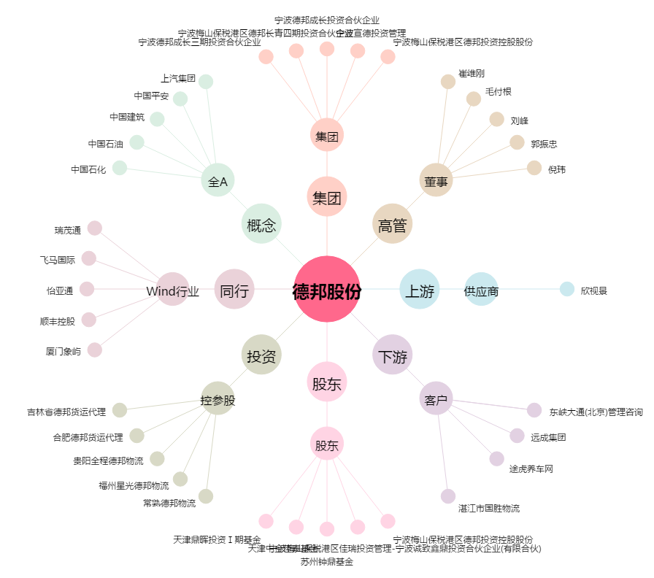
德邦股份[603056.SH] - 关系概览图

